Tabelle1
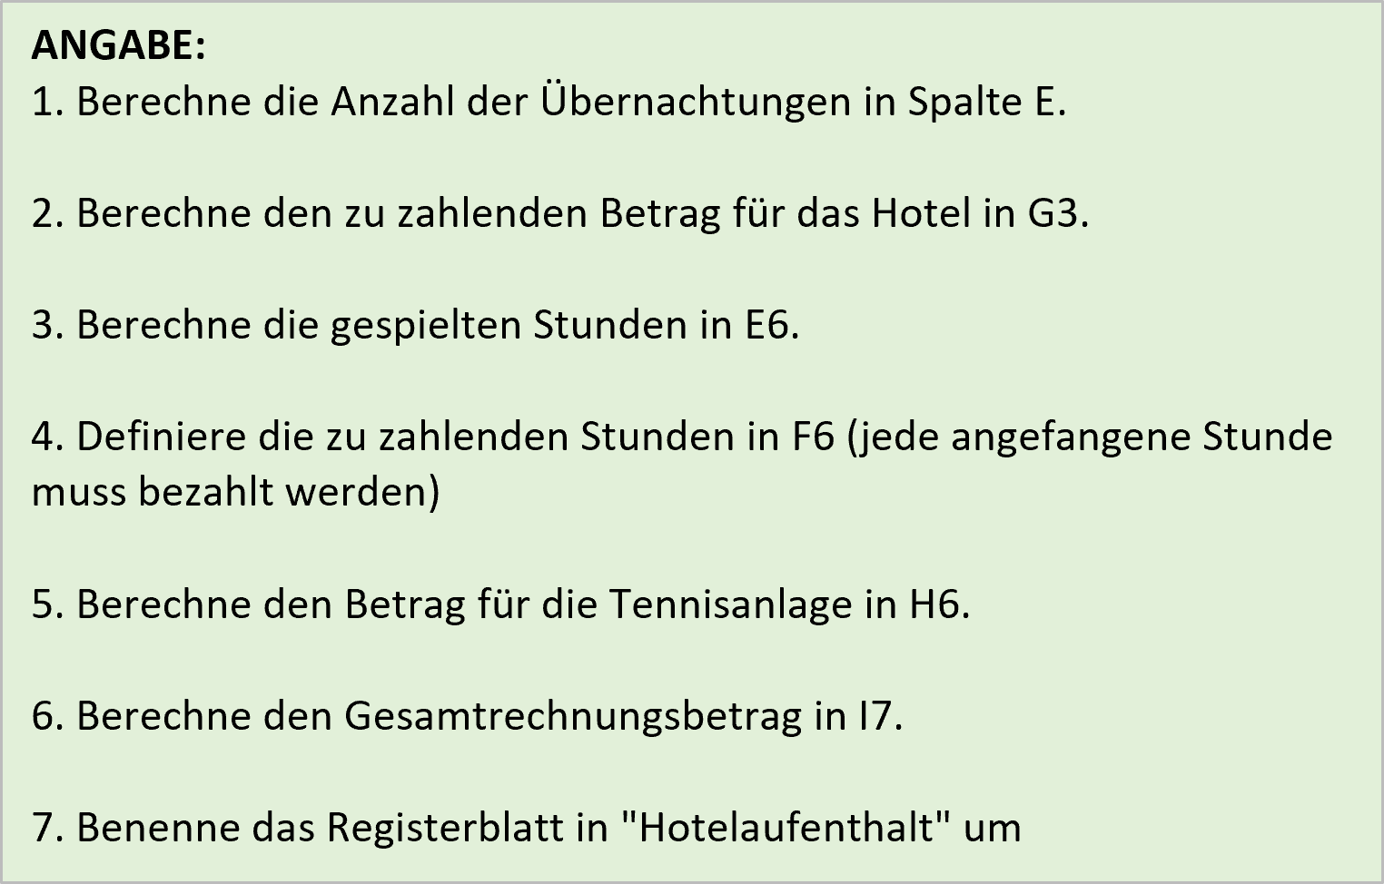
Rechnung über den Hotelaufenthalt
Aufenthaltsdauer |  | Anreise | Abreise | Übernachtungen | Preis pro Übern. | Betrag
 |  | 2022-07-19 | 2022-07-22 |  | 75.00 €

Besuch der Tennisanlage |  | Beginn | Ende | tatsächliche Stunden | zu zahlende Stunden | Preis pro Stunde | Betrag
 | 2022-07-20 | 14:15:00 | 16:20:00 |  |  | 12.00 €
 |  |  |  |  |  |  | Rechnungsbetrag

Tabelle2
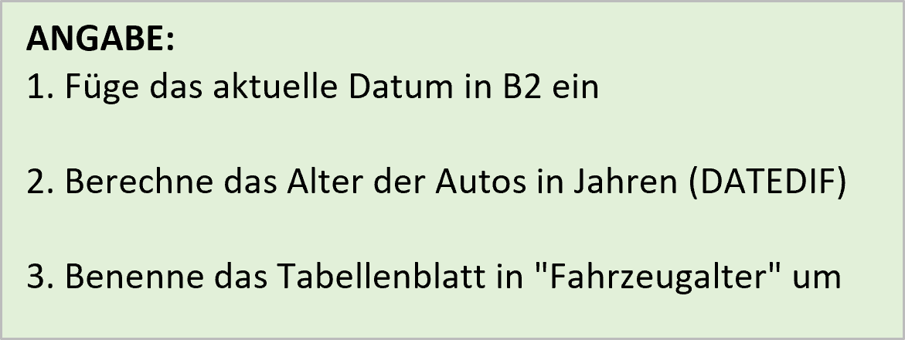
Fahrzeugalter bestimmen
Aktuelles Datum:

Fahrzeug | Erstzulassung | Fahrzeugalter in Jahren
Roter Mazda | 2020-04-23
Gelber Passat | 2015-09-04
Roter Golf | 2010-04-30
Grüner Daimler | 2017-03-02
Silberner Vectra | 2016-06-04
Silberner Kadett | 2000-09-23
Schwarzer Golf | 2018-08-05
Schwarzer Touran | 2019-12-16
Silberner Fabia | 1999-11-15
Roter Porsche | 2003-05-21
Gelber Crossfire | 2008-09-03

Tabelle3
Tag der Klassenfahrt |  | 2023-06-13
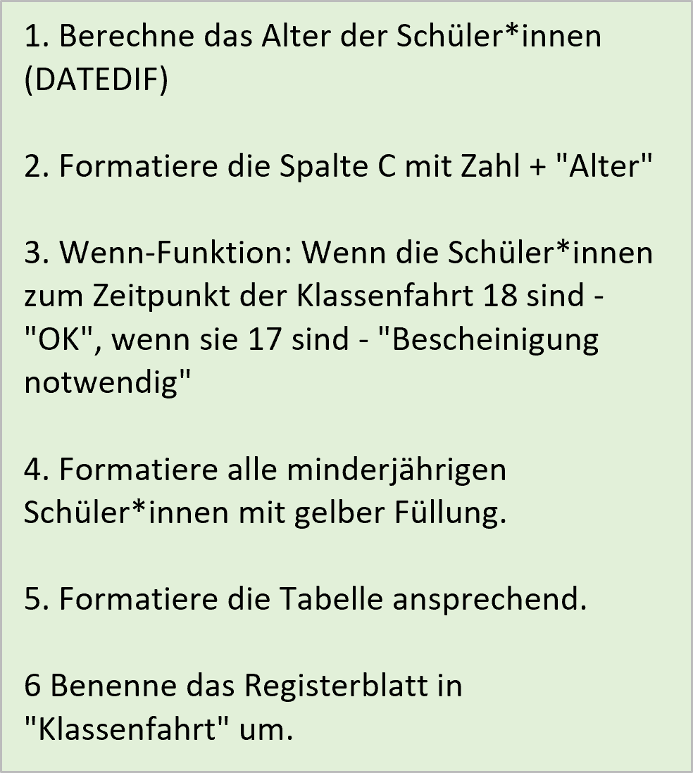

Name | Geburtstag | Alter | Bescheinigung notwendig
Binsen | 2004-12-14
Braun | 2005-12-03
Galan | 2005-07-01
Hark | 2005-01-01
Seeler | 2005-05-31
Thomann | 2006-05-02

